Sheet1
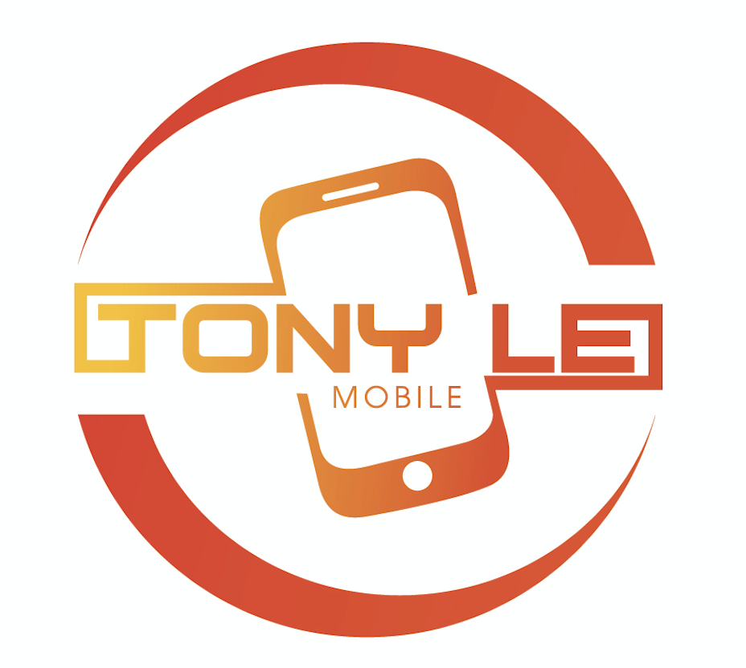
 | 領収証
 |  | Tony Le Mobile株式会社
 |  | 〒169-0075 東京都新宿区高田馬場
 |  | ３丁目1２-８センタービル２０１号
 |  | 電話：03-6279-1869
 |  | Email: tonylemobile2016@gmail.com

順番 | 商品名 | IMEI | 数 量 | 金 額(税込) | 保証期限
1
 | 合計
 | Hình Thức Thanh Toán | 現金
 |  | 振り込み
 |  | 代金引き
 |  | お釣り
 | Quy Định Bảo Hành
 | 1- Khi bảo hành yêu cầu mang theo hoá đơn này
 | 2- Đối với dòng sản phẩm mới sẽ được hỗ trợ bảo hành chính hãng tại Apple Store trong trường hợp sản phẩm có lỗi
 | do nhà sản xuất theo quy định bảo hành của hãng, không nhận đổi trả với sản phẩm mới
 | 3- Đối với dòng sản phẩm cũ sẽ hỗ trợ đổi sang dòng sản phẩm khác tương tự trong vòng 3 ngày, sau 3 ngày sẽ hỗ trợ
 | bảo hành theo thời gian ghi trên hoá đơn, với sản phẩm không có lỗi hỗ trợ đổi trừ 10% trong vòng 7 ngày
 | 4- Không Bảo Hành đối với trường hợp lỗi do người sử dụng ( ví dụ: vào nước, va đập, rơi vỡ…)

 | Cảm ơn quý khách đã sử dụng dịch vụ của Tony le Mobile
 | Trụ sở Chính (Tokyo Nhật Bản) 東京都新宿区高田馬場３-12-8高田馬場センタービル201. SDT:080-7189-8668
 | Cơ sở tại Việt Nam: số 20 Đường Ô Chợ Dừa, Phường Ô Chợ Dừa, Đống Đa, Hà Nội. SDT: 035 9199 888

